关系图
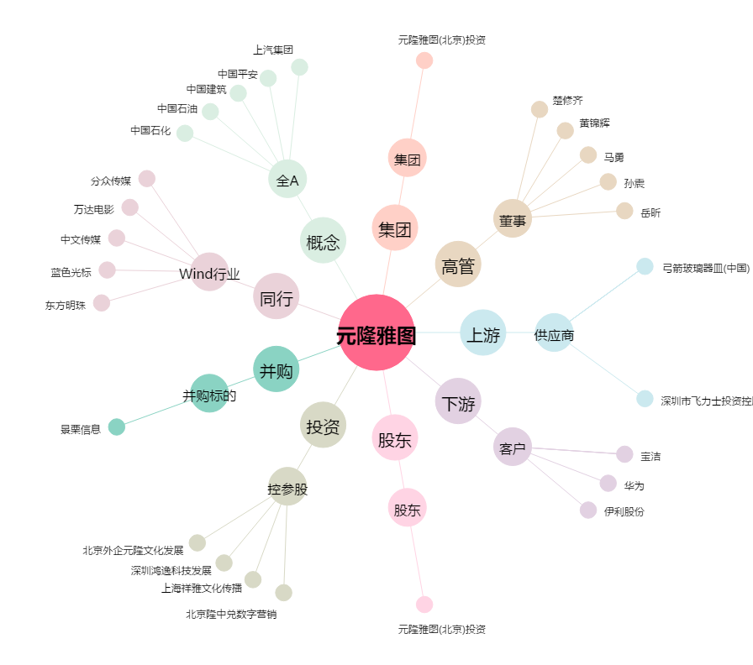
元隆雅图[002878.SZ] - 关系概览图

